2-1
2-1) ［出願データのインポート］
 | ★画面は開発中のものです。

 | Excelで、「願書受付簡易ツール.xlsm」という書類を開きます。

 | 図2-1-1：シート[ini]にて、以下に示すボタン［メニューフォームの表示］を押すと、メニュー画面が開かれます。
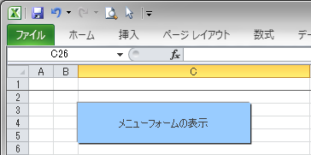

メニュー画面
 | 図2-1-2：メニュー画面
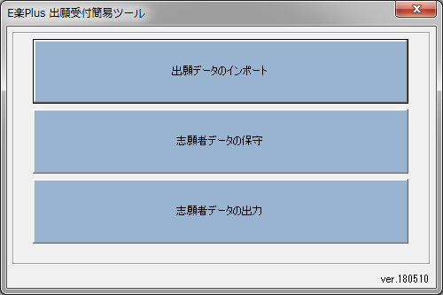

 | ［出願データのインポート］を押すと、インポートデータを選択する画面が開きます。

ファイル選択画面
 | 図2-1-3：インポートデータを選択する画面。
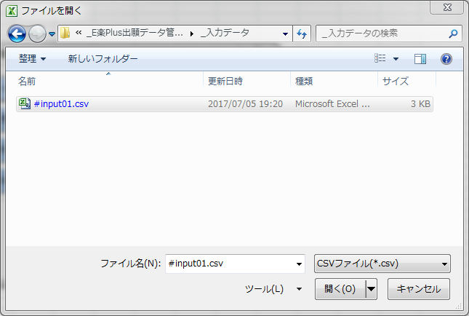

 |  | 当画面は、Excelの標準機能です。Excelのバージョンに従った表示となります。
 |  | ファイル名は、仮の物です。出願データをダウンロードした時に決めたファイル名を指定可能です。
 |  | 現状は拡張子［csv］を前提としてメイキングしております。
 |  | ［キャンセル］を押すと、処理は終了します。
 |  | ［開く］を押すと、次の処理に進みます。

［出願データのインポート］で、csvを開いたあとの処理

 | 当ツールは、内部でDB形式のデータを保持しています。
 | ここで開いたCSVのデータは「本日分の追加データ」とみなされ、DBに追加登録します。
 | ここで開いたCSVデータは、シート[Input]に記載したフォーマットとみなして解析されます。
 | ⇒参照：シート[Input]

 | CSV取り込み完了後、内部的に出力フォーマットに変換し、DB登録します。
 | この時の書式は、シート[Output]に記載したフォーマットに従う想定です。
 | ⇒参照：シート[Output]

2-2
2-2) ［志願者データの保守］
 | ★画面は開発中のものです。

 | 当ツールのメニューにおいて、［志願者データの保守］を押すと、次のような画面が開かれます。
 | また、保守シート上で［メニューへ戻る］ボタンを押下した場合も、このダイアログが開かれます。

［志願者データの保守：抽出条件］画面
 | 図2-2-1：［志願者データの保守：抽出条件］画面

 | [試験種別名]は、以下の値を選択可能です。
 | 94 | 大学院 2018年度９月入学Ⅳ期
 | 95 | 大学院 2019年度４月入学Ⅰ期 |  | * 95～98に関しては、2018/5月現在、仮実装状態です。
 | 96 | 大学院 2019年度４月入学Ⅱ期
 | 97 | 大学院 2019年度４月入学Ⅲ期
 | 98 | 大学院 2019年度４月入学Ⅲ期Ｂ日程

 | 対象データは、シート[Output]に示した、変換済みの志願者データです。
 |  | 但し、CSV出力機能で出力済み（DB上「仮削除」状態）のデータは、除外されます。
 | [抽出]ボタンを押すと、図2-2-2に示す画面に遷移します。
 | [取り消し（戻る）]ボタンを押すと、メニューに戻ります。

［志願者データの保守］画面 |  |  |  |  | 2018/5/29更新
 | 図2-2-2：［志願者データの保守］画面

フィルターリスト
表示ボタン
 | 初期状態では、整理番号でソート表示します。
 |  | 行No. | … 更新があった行は、[-]記号がつきます。[データ保存]実施後は、元に戻ります。
 |  | 連番 | … 値を入力すると、受験番号列に反映されます。
 |  | 背景色がグレーのフィールド（上図では[連番]列）は、値が未入力で空欄である事を表します。
 |  | ヘッダー背景色が濃い列（整理番号、受験番号など）は、値を直接編集しないでください。内部的に、データ整合性が保てなくなります。
 |  | 当画面には、出力CSV上の全項目が列挙されています。最上段の[+]記号をクリックすると、隠された列の内容を確認できます。
 |  | すべての列は、Excel標準のフィルターリスト表示ボタンがご利用いただけます。
 |  | (例) 受験番号が未入力、などのフィルターがご利用いただけます。

 | ［メニューへ戻る］ボタンで、直前のダイアログ（図2-2-1）に戻ります。
 |  | 条件を変更して再抽出する事ができます。
 | ［データ保存］ボタンで、更新のあった行を内部的にMDBへ反映します。
 |  | この時、簡単なデータ整合性チェックが実施され、エラーがあるとDB保存を中止します。
 |  | 所属コード | … 空欄の場合、エラー
 |  | 試験コード | … 空欄の場合、エラー
 |  | 連番 | … 空欄可 / 数字のみ入力可 / ０以上必須 / 桁数超過チェック（試験コードの桁数を利用した判定） / 重複チェック(*)
 |  | [連番]を空欄にすると、[受験番号]も空欄になりますが、この状態でDBに上書き保存する事も可能な作りとなっています。
 |  | (*) 重複チェック … [受験番号]に重複がないか精査。精査対象データには、CSV出力済みでDB上は「仮削除」となったデータを含みます。

 | 当画面では、ほとんどの標準的なExcel編集機能がご利用いただけますが、いくつか注意点があります。
 |  | 当画面で行や列の追加を実施しないでください。
 |  | Undo（Ctrl+Z）、Redo（Ctrl+Y）は、利用できません。…データ変化監視マクロの影響
 |  | フィル機能は、初期状態なら利用できますが、フィルター機能で一部の行を隠している状態では、想定通りの挙動を示しません。これは、Excelの制限です。
 |  | その他の列は自由に編集できますが、出力仕様を満たせなくなる編集(*)は、実施しないでください。
 |  | (*) 例えば、以下の文字を値としてセットすると、対象項目は二重引用符エンコードされてしまいます。これは、Excelの制限です。
 |  | [,] | … カンマは、出力CSV上で、項目数と項目位置が変化します。
 |  | ["] | … 二重引用符が利用されると、出力CSVは、Excelが正常に読めない形式になります。
 |  | 改行 | … CR(0x0d)、LF(0x0a)、またはそれらの組合せが利用されると、正常な出力が得られなくなります。
 |  | ソート機能を利用する場合、フィルター機能をご利用ください。
 |  | 例えば、画面に見えている範囲だけを選択してソートすると、隠れた列との整合性が取れなくなります。

 | ［データ保存］ボタンを押さず、Excelの［×］ボタンで書類を閉じる操作を実施した場合は、以下のダイアログが表示されます。
 | 図2-2-3：Excelの書類保存問い合わせダイアログ

 |  | この場合、どれを選んでも、mdbにデータ反映されません。
 |  | 逆に言うと、間違って修正してしまった内容を破棄したい場合に、[保存しない]でExcelを終了するという手段が選べます。

 | 次回、同じExcel書類を開くと、図2-2-2で示したシートは残っています。
 |  | ここでデータ保存を選ぶこともできますし、シートを削除すれば、何も実行されません。
 |  | 改めてメニューから同機能を実行していただくと、すべてやり直す事ができます。

2-3
2-3) ［志願者データの出力］
 | ★画面は開発中のものです。

 | 当ツールのメニューにおいて、［志願者データの出力］を押すと、次のような画面が開かれます。

［志願者データの出力：抽出条件］画面
 | 図2-3-1：［志願者データの出力：抽出条件］画面
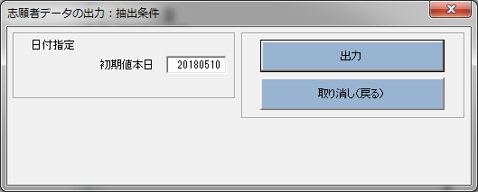

 | 対象データは、[日付指定]で指定した日付に、処理（受験番号のセット）済みの志願者データです。
 | [出力]ボタンを押すと、図2-3-2に示す画面に遷移します。
 | [取り消し（戻る）]ボタンを押すと、メニューに戻ります。

 | 当機能を利用して出力されたデータは、内部的に仮削除状態となり、保守画面に表示されなくなります。

［志願者データの出力］
 | 図2-3-2：［志願者データの出力］
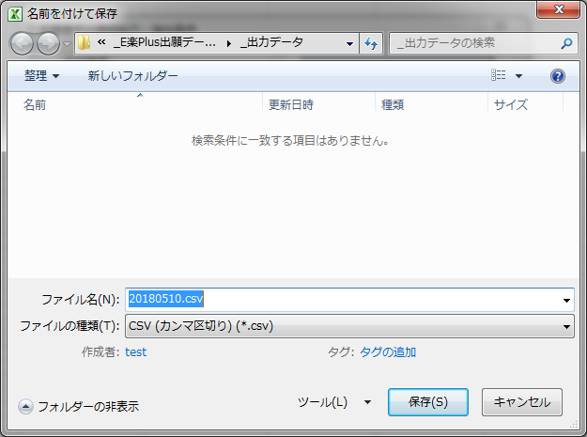

 |  | 当画面は、Excelの標準機能です。Excelのバージョンに従った表示となります。
 |  | ［キャンセル］を押すと、処理は終了します。
 |  | ［保存］を押すと、指定したPathにファイルが保存されます。

 |  | またこの時、CSV保存に利用したシートが表示されます。
 |  | 対象のシートは、閉じても構いませんし、何らかの検証用として別途保存する事もできます。

 | 出力フォーマット
 |  | データレイアウト：シート[Output]記載内容に従う。
 |  | ⇒参照：シート[Output]

所属コード
所属 コード | 学群・研究科 | 専修・専攻 | 新入 | 編入 | GAKUEN用所属学科コード | 更新日：2018/05/17
80 | 国際学研究科 | 国際学専攻（博士前期課程）
81 | 国際学研究科 | 国際協力専攻（修士課程）
82 | 経営学研究科 | 経営学専攻（修士課程）
83 | 言語教育研究科 | 日本語教育専攻（修士課程）
84 | 言語教育研究科 | 英語教育専攻（修士課程）
85 | 心理学研究科 | 臨床心理学専攻（修士課程）
86 | 心理学研究科 | 健康心理学専攻（修士課程）
87 | 大学アドミニストレーション研究科 | 大学アドミニストレーション研究科（通学課程）
88 | 大学アドミニストレーション研究科 | 大学アドミニストレーション研究科（通信教育課程）
89 | 老年学研究科 | 老年学専攻（博士前期課程）
91 | 国際学研究科 | 国際人文社会科学専攻（博士後期課程）
92 | 老年学研究科 | 老年学専攻（博士後期課程）

受験番号（8桁）の付け方
1
0
8
1
0
0
0
1
所属コード
通し番号（2～4桁）
試験コード（2～4桁）

